PIB 3T CONSTANTE
República de Panamá
CONTRALORÍA GENERAL DE LA REPÚBLICA
Instituto Nacional de Estadística y Censo
Cuadro 1. PRODUCTO INTERNO BRUTO TRIMESTRAL EN LA REPÚBLICA, SEGÚN CATEGORÍA DE ACTIVIDAD ECONÓMICA: TERCER TRIMESTRE 2016-19 Y APORTE ABSOLUTO
Contenido
Categoría de actividad económica | Descripción | Producto Interno Bruto Trimestral (en millones de balboas) |  |  |  | Aporte absoluto
 |  | 2016 | 2017 (P) | 2018 (E) | 2019 (E) | 2019-18
 | Producción de mercado
A | Agricultura, ganadería, caza y silvicultura | 227.1 | 228.5 | 236.8 | 260.6 | 23.8
B | Pesca | 56.4 | 49.4 | 44.4 | 39.4 | -5.0
C | Explotación de minas y canteras | 163.0 | 176.9 | 178.8 | 327.3 | 148.5
D | Industrias manufactureras | 514.4 | 512.8 | 514.6 | 504.8 | -9.8
E | Suministro de electricidad, gas y agua | 392.5 | 430.0 | 432.3 | 456.8 | 24.5
F | Construcción | 1,434.3 | 1,575.2 | 1,606.5 | 1,564.7 | -41.8
G | Comercio al por mayor y al por menor | 1,777.3 | 1,810.2 | 1,911.9 | 1,935.7 | 23.8
H | Hoteles y restaurantes | 229.5 | 238.9 | 230.7 | 222.4 | -8.3
I | Transporte, almacenamiento y comunicaciones | 1,193.1 | 1,325.9 | 1,419.4 | 1,548.6 | 129.2
J | Intermediación financiera | 696.7 | 739.3 | 759.9 | 774.1 | 14.2
K | Actividades inmobiliarias, empresariales y de alquiler (contabilidad, jurídica e inmobiliaria) | 687.1 | 708.0 | 722.1 | 701.8 | -20.3
M | Servicios de educación privada | 95.9 | 96.1 | 101.3 | 103.1 | 1.8
N | Actividades de servicios sociales y de salud privada | 120.5 | 125.6 | 131.0 | 136.4 | 5.4
O | Otras actividades comunitarias, sociales y personales de servicios (casinos, lotería y otros) | 174.7 | 178.0 | 193.0 | 190.2 | -2.8
 | Producción para uso final propio
F | Construcción | 137.7 | 151.6 | 155.5 | 151.4 | -4.0
K | Actividades inmobiliarias (propiedad de vivienda) | 578.5 | 591.4 | 607.3 | 627.7 | 20.5
P | Hogares privados con servicios domésticos | 42.1 | 42.8 | 43.4 | 50.9 | 7.5
 | Otra producción no de mercado (1) | 646.8 | 699.3 | 757.4 | 812.3 | 54.9
 | Valor Agregado Bruto en valores básicos | 9,159.1 | 9,663.8 | 10,002.5 | 10,267.2 | 264.6
.. | Más: Impuestos a los productos netos de subvenciones | 422.3 | 455.0 | 442.1 | 432.8 | -9.4
 | PRODUCTO INTERNO BRUTO A PRECIOS DE COMPRADOR | 9,574.2 | 10,110.3 | 10,448.8 | 10,730.5 | 281.8
NOTA: A precios de comprador, en medidas de volumen encadenadas, con año de referencia 2007.
La discrepancia entre el total y la suma de sus componentes, se debe a la diferencia estadística que proviene de utilizar estructuras de precios
móvil, de conformidad con la metodología sugerida en el Sistema de Cuentas Nacionales 1993 (SCN93).
Serie revisada 2016.
(1) Incluye el Gobierno General y las Instituciones Sin Fines de Lucro que Sirven a los Hogares (ISFLSH).
.. Dato no aplicable al grupo o categoría.
(P) Cifras preliminares.
(E) Cifras estimadas.

VAR% 3T CONSTANTE
República de Panamá
CONTRALORÍA GENERAL DE LA REPÚBLICA
Instituto Nacional de Estadística y Censo
Cuadro 2. VARIACIÓN PORCENTUAL DEL PRODUCTO INTERNO BRUTO TRIMESTRAL EN LA REPÚBLICA, SEGÚN CATEGORÍA DE ACTIVIDAD ECONÓMICA: TERCER TRIMESTRE AÑOS 2016-15 A 2019-18
Contenido
Categoría de actividad económica | Descripción | Variación porcentual del Producto Interno Bruto Trimestral
 |  | 2016-15 | 2017-16 (P) | 2018-17 (E) | 2019-18 (E)
 | Producción de mercado
A | Agricultura, ganadería, caza y silvicultura | 5.3 | 0.6 | 3.6 | 10.1
B | Pesca | -8.8 | -12.4 | -10.1 | -11.3
C | Explotación de minas y canteras | 5.5 | 8.5 | 1.1 | 83.0
D | Industrias manufactureras | 0.6 | -0.3 | 0.4 | -1.9
E | Suministro de electricidad, gas y agua | 8.2 | 9.6 | 0.5 | 5.7
F | Construcción | 5.2 | 9.8 | 2.0 | -2.6
G | Comercio al por mayor y al por menor | 4.4 | 1.8 | 5.6 | 1.2
H | Hoteles y restaurantes | 4.0 | 4.1 | -3.4 | -3.6
I | Transporte, almacenamiento y comunicaciones | 1.5 | 11.1 | 7.1 | 9.1
J | Intermediación financiera | 10.0 | 6.1 | 2.8 | 1.9
K | Actividades inmobiliarias, empresariales y de alquiler (contabilidad, jurídica e inmobiliaria) | 2.8 | 3.0 | 2.0 | -2.8
M | Servicios de educación privada | 6.2 | 0.2 | 5.5 | 1.7
N | Actividades de servicios sociales y de salud privada | -2.0 | 4.2 | 4.3 | 4.1
O | Otras actividades comunitarias, sociales y personales de servicios (casinos, lotería y otros) | 5.2 | 1.9 | 8.4 | -1.5
 | Producción para uso final propio
F | Construcción | 7.0 | 10.1 | 2.6 | -2.6
K | Actividades inmobiliarias (propiedad de vivienda) | 4.0 | 2.2 | 2.7 | 3.4
P | Hogares privados con servicios domésticos | -4.8 | 1.8 | 1.3 | 17.2
 | Otra producción no de mercado (1) | 7.6 | 8.1 | 8.3 | 7.2
 | Valor Agregado Bruto en valores básicos | 4.5 | 5.5 | 3.5 | 2.6
.. | Más: Impuestos a los productos netos de subvenciones | 4.0 | 7.8 | -2.8 | -2.1
 | PRODUCTO INTERNO BRUTO A PRECIOS DE COMPRADOR | 4.4 | 5.6 | 3.3 | 2.7
NOTA: A precios de comprador en medidas de volumen encadenadas, con año de referencia 2007.
Serie revisada 2016.
(1) Incluye el Gobierno General y las Instituciones Sin Fines de Lucro que Sirven a los Hogares (ISFLSH).
.. Dato no aplicable al grupo o categoría.
(P) Cifras preliminares.
(E) Cifras estimadas.

COMP% 3T CONSTANTE
República de Panamá
CONTRALORÍA GENERAL DE LA REPÚBLICA
Instituto Nacional de Estadística y Censo
Cuadro 3. COMPOSICIÓN PORCENTUAL DEL PRODUCTO INTERNO BRUTO TRIMESTRAL EN LA REPÚBLICA, SEGÚN CATEGORÍA DE ACTIVIDAD ECONÓMICA: TERCER TRIMESTRE 2016-19
Contenido
Categoría de actividad económica | Descripción | Composición porcentual del Producto Interno Bruto Trimestral
 |  | 2016 | 2017 (P) | 2018 (E) | 2019 (E)
 | Producción de mercado
A | Agricultura, ganadería, caza y silvicultura | 2.4 | 2.3 | 2.3 | 2.4
B | Pesca | 0.6 | 0.5 | 0.4 | 0.4
C | Explotación de minas y canteras | 1.7 | 1.7 | 1.7 | 3.1
D | Industrias manufactureras | 5.4 | 5.1 | 4.9 | 4.7
E | Suministro de electricidad, gas y agua | 4.1 | 4.3 | 4.1 | 4.3
F | Construcción | 15.0 | 15.6 | 15.4 | 14.6
G | Comercio al por mayor y al por menor | 18.6 | 17.9 | 18.3 | 18.0
H | Hoteles y restaurantes | 2.4 | 2.4 | 2.2 | 2.1
I | Transporte, almacenamiento y comunicaciones | 12.5 | 13.1 | 13.6 | 14.4
J | Intermediación financiera | 7.3 | 7.3 | 7.3 | 7.2
K | Actividades inmobiliarias, empresariales y de alquiler (contabilidad, jurídica e inmobiliaria) | 7.2 | 7.0 | 6.9 | 6.5
M | Servicios de educación privada | 1.0 | 1.0 | 1.0 | 1.0
N | Actividades de servicios sociales y de salud privada | 1.3 | 1.2 | 1.3 | 1.3
O | Otras actividades comunitarias, sociales y personales de servicios (casinos, lotería y otros) | 1.8 | 1.8 | 1.8 | 1.8
 | Producción para uso final propio
F | Construcción | 1.4 | 1.5 | 1.5 | 1.4
K | Actividades inmobiliarias (propiedad de vivienda) | 6.0 | 5.8 | 5.8 | 5.8
P | Hogares privados con servicios domésticos | 0.4 | 0.4 | 0.4 | 0.5
 | Otra producción no de mercado (1) | 6.8 | 6.9 | 7.2 | 7.6
 | Valor Agregado Bruto en valores básicos | 95.7 | 95.6 | 95.7 | 95.7
.. | Más: Impuestos a los productos netos de subvenciones | 4.4 | 4.5 | 4.2 | 4.0
 | PRODUCTO INTERNO BRUTO A PRECIOS DE COMPRADOR | 100.0 | 100.0 | 100.0 | 100.0
NOTA: A precios de comprador, en medidas de volumen encadenadas, con año de referencia 2007.
La discrepancia entre el total y la suma de sus componentes se debe a la diferencia estadística que proviene de utilizar
estructuras de precios base móvil, de conformidad con la metodología sugerida en el Sistema de Cuentas
Nacionales 1993 (SCN93).
Serie revisada 2016.
(1) Incluye el Gobierno General y las Instituciones Sin Fines de Lucro que Sirven a los Hogares (ISFLSH).
.. Dato no aplicable al grupo o categoría.
(P) Cifras preliminares.
(E) Cifras estimadas.

ACUMULADO
República de Panamá
CONTRALORÍA GENERAL DE LA REPÚBLICA
Instituto Nacional de Estadística y Censo
Cuadro 4. PRODUCTO INTERNO BRUTO TRIMESTRAL EN LA REPÚBLICA, SEGÚN CATEGORÍA DE ACTIVIDAD ECONÓMICA: ACUMULADO AL TERCER TRIMESTRE DE 2019
Contenido
Categoría de actividad económica | Descripción | Producto Interno Bruto Trimestral (en millones de balboas) |  | Variación porcentual
 |  | 2018 (E) | 2019 (E) | 2019-18
 | Producción de mercado
A | Agricultura, ganadería, caza y silvicultura | 614.6 | 659.9 | 7.4
B | Pesca | 125.7 | 91.5 | -27.2
C | Explotación de minas y canteras | 538.2 | 713.6 | 32.6
D | Industrias manufactureras | 1,630.4 | 1,610.0 | -1.3
E | Suministro de electricidad, gas y agua | 1,273.8 | 1,343.3 | 5.5
F | Construcción | 4,708.0 | 4,782.9 | 1.6
G | Comercio al por mayor y al por menor | 5,617.0 | 5,714.8 | 1.7
H | Hoteles y restaurantes | 698.0 | 699.7 | 0.2
I | Transporte, almacenamiento y comunicaciones | 4,263.0 | 4,527.4 | 6.2
J | Intermediación financiera | 2,240.8 | 2,319.1 | 3.5
K | Actividades inmobiliarias, empresariales y de alquiler (contabilidad, jurídica e inmobiliaria) | 2,219.6 | 2,245.5 | 1.2
M | Servicios de educación privada | 327.6 | 335.4 | 2.4
N | Actividades de servicios sociales y de salud privada | 375.4 | 388.0 | 3.3
O | Otras actividades comunitarias, sociales y personales de servicios (casinos, lotería y otros) | 535.2 | 526.9 | -1.5
 | Producción para uso final propio
F | Construcción | 443.1 | 449.8 | 1.5
K | Actividades inmobiliarias (propiedad de vivienda) | 1,822.0 | 1,881.3 | 3.3
P | Hogares privados con servicios domésticos | 133.8 | 149.5 | 11.7
 | Otra producción no de mercado (1) | 2,231.4 | 2,389.4 | 7.1
 | Valor Agregado Bruto en valores básicos | 29,626.1 | 30,477.2 | 2.9
.. | Más: Impuestos a los productos netos de subvenciones | 1,321.0 | 1,290.8 | -2.3
 | PRODUCTO INTERNO BRUTO A PRECIOS DE COMPRADOR | 30,955.9 | 31,850.6 | 2.9
NOTA: A precios de comprador, en medidas de volumen encadenadas, con año de referencia 2007.
La discrepancia entre el total y la suma de sus componentes se debe a la diferencia estadística
...

PIBTRIM CONSTANTE 16-19
...
Contenido
...
 |  |  | 2019 (E)
 |  |  | Trimestre
Segundo | Tercer | Cuarto | Primer | Segundo | Tercer
...
196.7 | 236.8 | 201.0 | 186.2 | 213.2 | 260.6
43.9 | 44.4 | 32.8 | 22.5 | 29.6 | 39.4
166.1 | 178.8 | 202.9 | 209.3 | 177.0 | 327.3
560.6 | 514.6 | 540.1 | 550.4 | 554.7 | 504.8
434.2 | 432.3 | 431.1 | 432.7 | 453.8 | 456.8
1,422.0 | 1,606.5 | 1,638.3 | 1,754.9 | 1,463.3 | 1,564.7
...

GRÁFICA 1
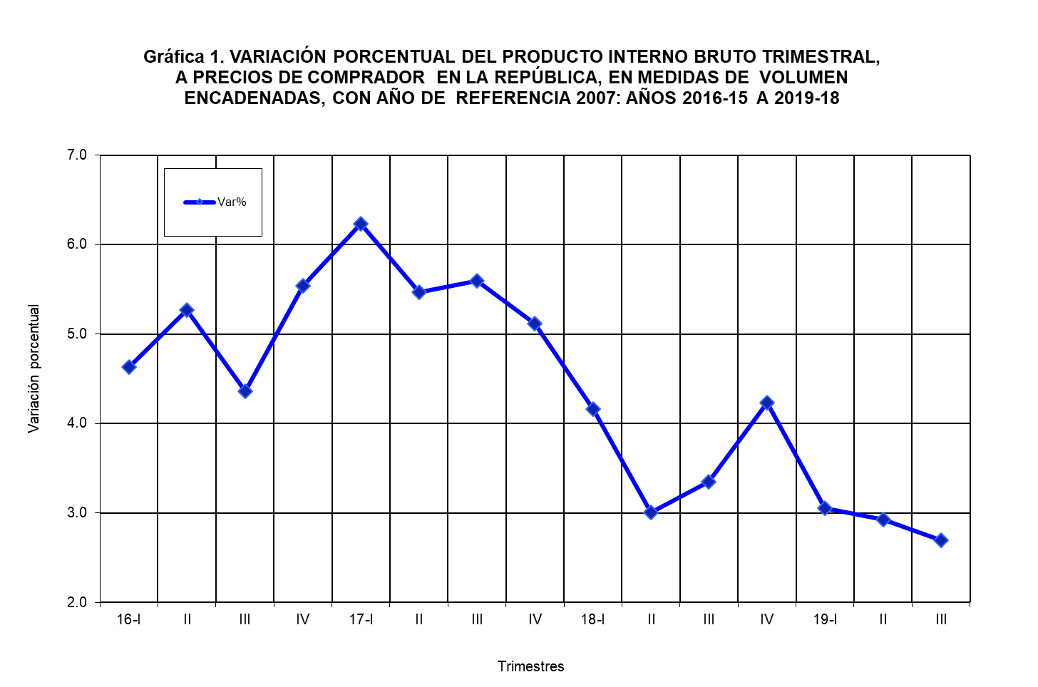
República de Panamá
CONTRALORÍA GENERAL DE LA REPÚBLICA
Instituto Nacional de Estadística y Censo
Contenido

VAR% TRIM CONSTANTE
...
Contenido
...
 |  |  | 2019-18 (E)
 |  |  | Trimestre
Segundo | Tercer | Cuarto | Primer | Segundo | Tercer
...
5.0 | 3.6 | 2.3 | 2.8 | 8.4 | 10.1
9.5 | -10.1 | -26.5 | -39.9 | -32.5 | -11.3
-1.4 | 1.1 | 7.3 | 8.3 | 6.6 | 83.0
1.7 | 0.4 | 1.0 | -0.9 | -1.0 | -1.9
3.9 | 0.5 | 2.5 | 6.2 | 4.5 | 5.7
-1.4 | 2.0 | 6.6 | 4.5 | 2.9 | -2.6
3.6 | 5.6 | 1.7 | 1.9 | 2.0 | 1.2
...

GRÁFICA 2
Contenido
Agricultura | 2.4285323494
Pesca | 0.36690694002
Minas y canteras | 3.0506088032
Manufactura | 4.7047896612
Electricidad y agua | 4.2567808421
Construcción | 15.993412456
Comercio | 18.039425709
Hoteles y restaurantes | 2.0724513227
Transporte y comunicaciones | 14.431744223
Intermediación financiera | 7.2141556419
Inmuebles y servicios a empresas | 12.39029691
Enseñanza privada | 0.96093315151
Servicios de salud | 1.2709487165
Otras comunitarias | 1.772589529
Otra producción no de mercado (Gobierno general) | 7.5695622707
Servicios domésticos | 0.43417718976
Otras | 4.0329672469
República de Panamá
CONTRALORÍA GENERAL DE LA REPÚBLICA
Instituto Nacional de Estadística y Censo

NOTA: La discrepancia entre el total y la suma de sus componentes se debe a la diferencia estadística
que proviene de utilizar estructuras de precios base móvil, de conformidad con la metodología
sugerida en el Sistema de Cuentas Nacionales 1993 (SCN93).

COMP% 3T 2016-19
...
Contenido
...
 |  |  | 2019 (E)
 |  |  | Trimestre
Segundo | Tercer | Cuarto | Primer | Segundo | Tercer
...
1.9 | 2.3 | 1.9 | 1.8 | 2.0 | 2.4
0.4 | 0.4 | 0.3 | 0.2 | 0.3 | 0.4
1.6 | 1.7 | 1.9 | 2.0 | 1.7 | 3.1
5.5 | 4.9 | 5.0 | 5.2 | 5.3 | 4.7
4.2 | 4.1 | 4.0 | 4.1 | 4.3 | 4.3
13.9 | 15.4 | 15.1 | 16.6 | 13.9 | 14.6
18.8 | 18.3 | 17.2 | 17.2 | 18.6 | 18.0
...

VAR% TRIM CORRIENTE 16-19
...
Contenido
...
 |  |  | 2019-18 (E)
 |  |  | Trimestre
Segundo | Tercer | Cuarto | Primer | Segundo | Tercer
...
2.9 | 4.0 | 5.6 | 3.4 | 0.7 | 0.6
-15.9 | -29.1 | -45.2 | -48.4 | -33.5 | -1.5
-2.4 | -1.4 | 5.4 | 13.5 | 4.9 | 66.4
-1.2 | 1.3 | 0.9 | -0.7 | -3.4 | -2.8
4.4 | 13.1 | 6.4 | -2.3 | 6.0 | 6.5
2.7 | 3.8 | 10.3 | 6.2 | 4.1 | -2.3
...

GRÁFICA 3
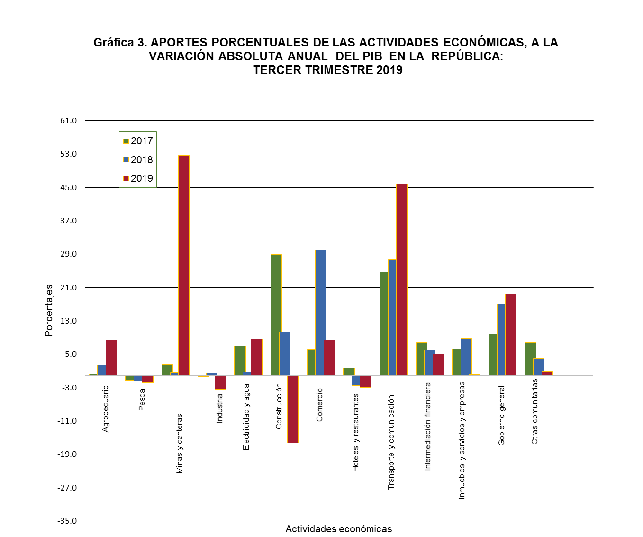
Contenido
República de Panamá
CONTRALORÍA GENERAL DE LA REPÚBLICA
Instituto Nacional de Estadística y Censo

APORTES Y VAR%
...
Contenido
Variación absoluta trimestral del PIBT |  |  | Aporte porcentual a la variación absoluta trimestral
2017-16 (P) | 2018-17 (E) | 2019-18 (E) | 2017 | 2018 | 2019
1.4 | 8.3 | 23.8 | 0.3 | 2.4 | 8.4
-7.0 | -5.0 | -5.0 | -1.3 | -1.5 | -1.8
13.9 | 2.0 | 148.5 | 2.6 | 0.6 | 52.7
-1.6 | 1.9 | -9.8 | -0.3 | 0.5 | -3.5
37.5 | 2.3 | 24.5 | 7.0 | 0.7 | 8.7
154.8 | 35.1 | -45.8 | 28.9 | 10.4 | -16.3
32.9 | 101.7 | 23.8 | 6.1 | 30.1 | 8.4
9.4 | -8.2 | -8.3 | 1.7 | -2.4 | -3.0
132.8 | 93.5 | 129.2 | 24.8 | 27.6 | 45.8
...

